상품제안서
동아 네임펜 투명케이스3P세트 | 상품코드: S03038

 |  |  |  |  |  |  | 02-713-8555 | www.synergygift.co.kr
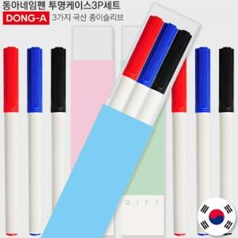

【상세/제작정보】 | <p><span style="font-size: 14pt;">※ 기본 볼펜 or 케이스 실크1도 인쇄 됩니다.</span></p><p><span style="font-size: 14pt;">※ 볼펜, 케이스, 슬리브케이스 각 인쇄 가능 별도 문의 바랍니다.</span></p><p><span style="font-size: 14pt;">※ 운임비 별도 발생 됩니다.</span></p>

【인쇄/포장옵션】 | 실크 / 포장불가능

【공급단가】 | 수량 | 300~ | 1,000~ | 3,000~ | 10,000~ | 20,000~
*VAT별도 | 단가 | 1,040원 | 980원 | 945원 | 915원 | 900원

【상품 URL】 | https://www.synergygift.co.kr:443/src/goods_detail.php?gdno=18991

